画面部品情報
アプリ課題(2025） |  |  | 画面ID | 画面名 |  |  |  | 作成日 | 作成者 | 更新日 | 更新者
 |  |  |  | 料理ID参照画面 |  |  |  | 2025-01-26 | 福田

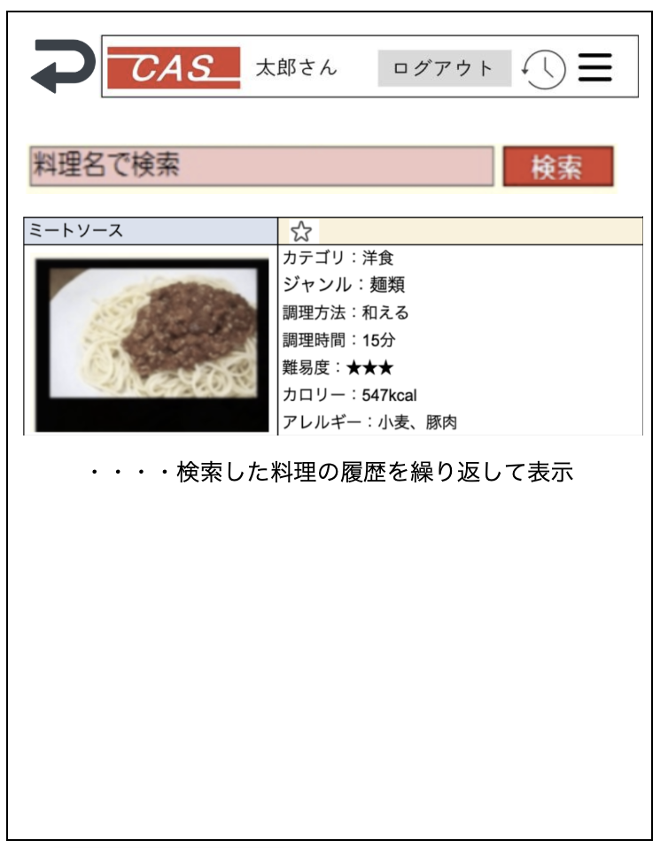
 | 1.【画面イメージ】
 | 【初期表示】
 |  |  | ※初期表示時は料理名と検索ボタンのみ、検索時に料理結果を表示する。
 |  |  | ※ページングなしにする。（無限リロードの仕組みでページングさせる）
 |  |  | ※行クリック時に、呼び元に料理IDを返す。
 |  |  | ※ログイン時のユーザのアレルギーと合致する料理については行を赤色にしてアレルギーありのものとわかるようにする。

 | 2.【機能概要】
 | ・「12_ユーザ管理画面(カロリー管理画面)」において料理を選択時に呼び出される画面。 ・参照モーダルのように呼び出されて、料理を検索させ、選択時に呼び元に料理IDを返す。 ・料理名のみで検索させ、結果を下に表示させる。

 | 3.【前の画面より受け取ったパラメータ】
 | パラメータ名 | データ型 | 桁数

 | 4.【イベント情報】
 | イベント名 | 処理概要

 | 5.【フォーム情報】 |  |  |  | 6.【DB情報】
 | （バリデーションチェックのエラー表示部） |  |  |  | （バリデーションチェックのエラー表示部）
 | 項目名 | 部品 | 備考 |  | 取得元テーブル | 取得列 | データ型 | 桁数 | 備考

 | （検索条件） |  |  |  | （検索条件）
 | 項目名 | 部品 | 備考 |  | 取得元テーブル | 取得列 | データ型 | 桁数 | 備考

 | 項目名 | 部品 | 備考 |  | 取得元テーブル | 取得列 | データ型 | 桁数 | 備考

 | （検索結果） |  |  |  | （検索条件）
 | 項目名 | 部品 | 備考 |  | 取得元テーブル | 取得列 | データ型 | 桁数 | 備考

シート1
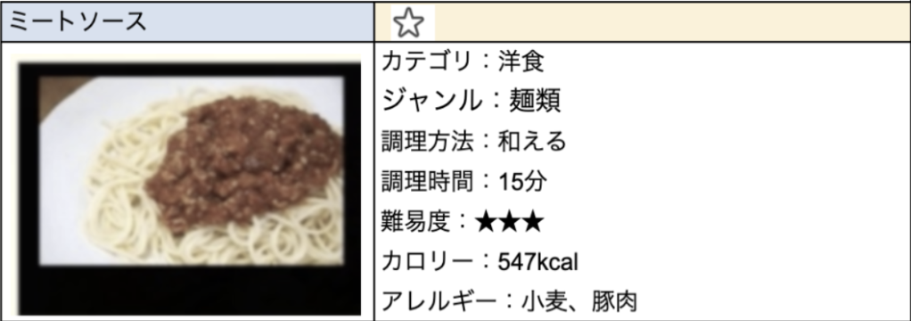

・・・・検索した料理の履歴を繰り返して表示

